2018_12_data
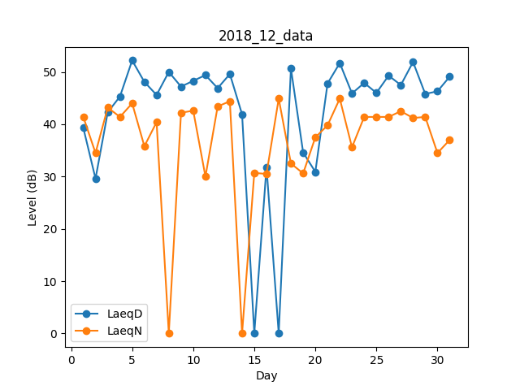
Day | LaeqD | LaeqN
1 | 39.3 | 41.4
2 | 29.6 | 34.5
3 | 42.3 | 43.2
4 | 45.3 | 41.4
5 | 52.2 | 44
6 | 48.1 | 35.8
7 | 45.6 | 40.4
8 | 50 | 0
9 | 47.2 | 42.2
10 | 48.3 | 42.6
11 | 49.4 | 30
12 | 46.9 | 43.4
13 | 49.6 | 44.4
14 | 41.9 | 0
15 | 0 | 30.7
16 | 31.8 | 30.5
17 | 0 | 44.9
18 | 50.7 | 32.5
19 | 34.6 | 30.6
20 | 30.9 | 37.5
21 | 47.8 | 39.8
22 | 51.7 | 44.9
23 | 45.9 | 35.6
24 | 47.9 | 41.4
25 | 46 | 41.4
26 | 49.3 | 41.4
27 | 47.5 | 42.5
28 | 51.9 | 41.2
29 | 45.8 | 41.4
30 | 46.3 | 34.5
31 | 49.1 | 37

